■pycharm初期設定
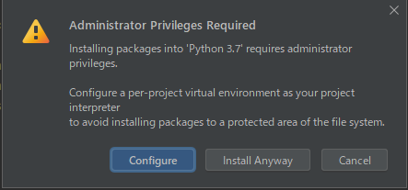
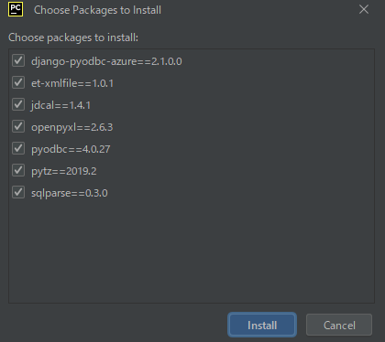
1．「スタートメニュー」→「Git」→「Git Bash」を開く。
 | 「 git config --global http.proxy 10.100.2.10:8080 」を入力&「Enter」キー
 | 「 git config --global https.proxy 10.100.2.10:8080 」を入力&「Enter」キー
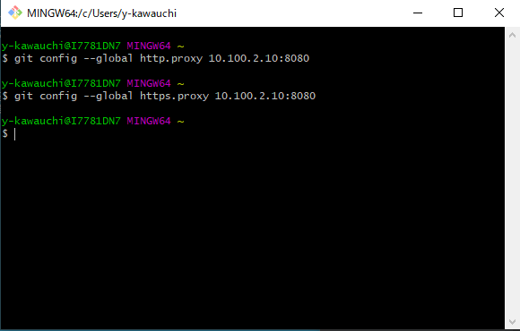

1．Pycharm起動
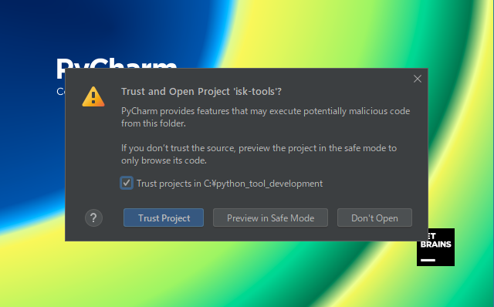

2．「Get from VCS」を選択。

3．URLにgitlabのURLを指定。「https://gitlab.com/shuji-esu/isk-tools/」。Directoryはデフォルト。

4．UsernameとPasswordを指定。「shuji-esu」「iskisk6117」

5．インタプリタ設定
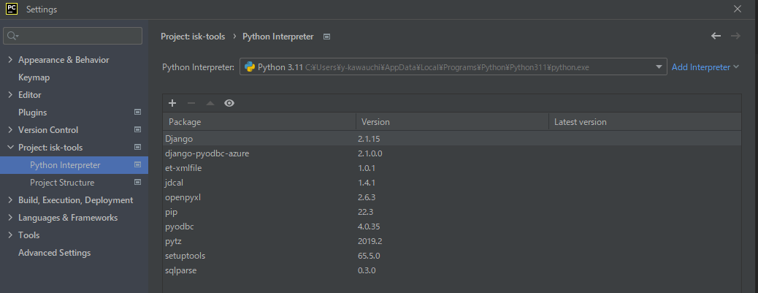

6．ライブラリ

